상품제안서
메모형 점착메모지 (HS-130-11) | 상품코드: S22258

 |  |  |  |  |  |  | 02-713-8555 | www.synergygift.co.kr
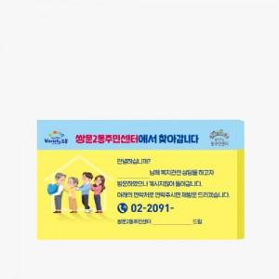 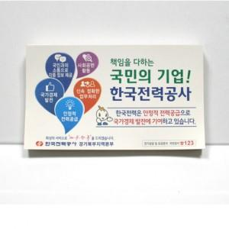

【상세/제작정보】 | 컬러인쇄 무료

【인쇄/포장옵션】 | 표지컬러내지먹1도 / OPP(비닐)

【공급단가】 | 수량 | 500~ | 1,000~ | 3,000~ | 5,000~ | 10,000~
*VAT별도 | 50매 | 720원 | 680원 | 650원 | 630원 | 620원
 | 100매 | 1,280원 | 1,210원 | 1,150원 | 1,120원 | 1,100원

【상품 URL】 | https://www.synergygift.co.kr:443/src/goods_detail.php?gdno=22258

